Anlage 1 Meilensteinplan
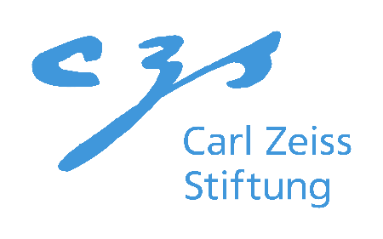
Anlage 1

Meilensteinplan

Antragsteller:in:
Gastinstitution:
Projekttitel:
Geplanter Projektstart*:

*Ab Start des Projektes beträgt die Projektdauer fünf bis sechs Jahre. Der Projektstart muss zwischen dem 01.10.2024 und 01.02.2025 liegen.

 |  |  | 2023 |  |  |  | 2024 |  |  |  | 2025 |  |  |  | 2026 |  |  |  | 2027 |  |  |  | 2028 |  |  |  | 2029
Meilenstein/ Zwischenziel | Beschreibung | Verantwortliche:r Mitarbeiter:in | Q1 | Q2 | Q3 | Q4 | Q1 | Q2 | Q3 | Q4 | Q1 | Q2 | Q3 | Q4 | Q1 | Q2 | Q3 | Q4 | Q1 | Q2 | Q3 | Q4 | Q1 | Q2 | Q3 | Q4 | Q1 | Q2 | Q3 | Q4
M1
M2
M3
M4
M5
M6
M7
M8
M9
…

